ログイン
外部設計書 |  |  |  |  |  | チーム名
 |  |  |  |  |  | 画面名 |  |  |  |  | 作成者 |  |  | 更新者
 |  |  |  |  |  | システム名 |  |  |  |  | 作成日 |  |  | 更新日
 |  |  |  |  |  | 備考

 | 画面設計

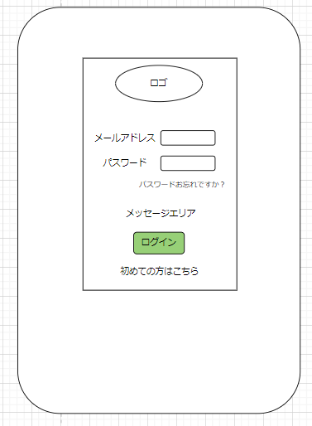
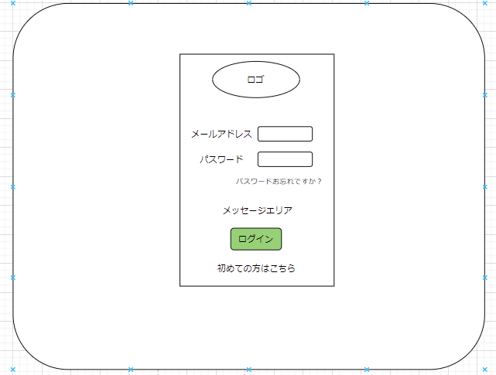

 | 機能設計
 |  | ①ログインボタン押下
 |  |  | ボタン押下時、以下のエラーチェックを行う。
 |  |  | 1.メールアドレスが入力されていない。
 |  |  |  | 「メールアドレスを入力してください。」エラーを表示する。
 |  |  | 2.パスワードが入力されていない。
 |  |  |  | 「パスワードを入力してください。」エラーを表示する。

 |  |  | 上記エラーが無い場合、以下のパスワードチェックを行う。
 |  |  | 1.パスワードをハッシュ化する。
 |  |  | 2.メールアドレスとハッシュ化したパスワードを用いてusersテーブルを検索し、1件ヒットするかどうかをチェックする。

 |  |  | 上記チェックにて、1件ヒットした場合はユーザーIDをセッションに代入し「TOP」画面に遷移する。
 |  |  | 1件ヒットでない場合、本画面のメッセージエリアに「メールアドレスまたはパスワードに誤りがあります」と表示する。

 |  | ②「初めての方はこちら」遷移
 |  |  | リンクに飛ぶ

 |  | ③「パスワードお忘れですか」遷移
 |  |  | リンクに飛ぶ

 | 項目定義書

 | No |  | 物理名 |  | 論理名 |  | 画面型 | データ型(Java) | min | max | DBテーブル | DBカラム | 備考
 |  | 1 | mailAddress |  | メールアドレス |  | text | String |  |  | user | mail_address
 |  | 2 | password |  | パスワード |  | text | String |  |  | user | password
 |  | 3 | loginButton |  | ログインボタン |  | button
 |  | 4 | message |  | メッセージエリア |  | div | String
 |  | 5 | /sign-up |  | 新規登録リンク |  | a
 |  | 6 | /password-reset |  | パスワードリセットリンク |  | a

新規登録
外部設計書 |  |  |  |  |  | チーム名 |  | CK5
 |  |  |  |  |  | 画面名 |  | 新規登録画面 |  |  |  | 作成者 | 佐々木尚輝 |  |  | 更新者 | 佐々木尚輝
 |  |  |  |  |  | システム名 |  |  |  |  |  | 作成日 | 2024-06-10 |  |  | 更新日 | 2024-06-10
 |  |  |  |  |  | 備考

生年月日と性別の
フォーム追加
 | 画面設計
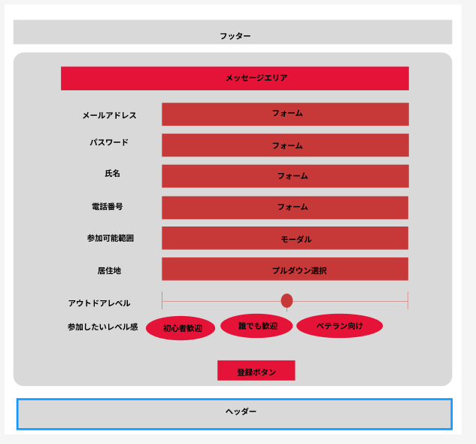
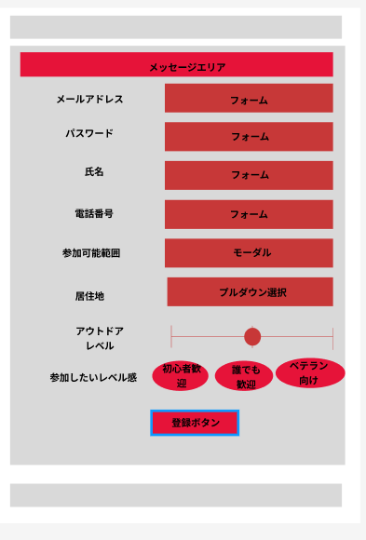

②

③

①

 | 機能設計
 |  | ①登録ボタン押下
 |  |  | ボタン押下時、以下のエラーチェックを行う。
 |  |  | 1.記入されていない項目があったら「全て入力してください。」とエラー表示する。

 |  |  | 2.パスワードが短い。
 |  |  |  | パスワードが8桁以下の場合「パスワードは8桁以上入力してください。」エラーを表示する。

 |  |  | 3.メールアドレスをuserテーブルで検索し、検索結果が1件以上なら「既に登録されたメールアドレスです。」とエラー表示する。

 |  |  | 上記エラーが無い場合、以下の処理を行う。
 |  |  | 1.パスワードをハッシュ化する。
 |  |  | 2.入力項目をuserテーブルに登録する。
 |  |  | 3.ログイン画面にリダイレクトする

 |  | ② | モーダルボタン
 |  |  | 都道府県選択モーダルを表示する

 |  | ③ | 選択していると色が変化する

 | 項目定義書

 | No |  | 物理名 |  | 論理名 |  | 画面型 |  | データ型(Java) | min | max | DBテーブル |  | DBカラム | 備考
 |  | 1 | mailAddress |  | メールアドレス |  | text |  | String |  |  | user |  | mail_address
 |  | 2 | password |  | パスワード |  | text |  | String |  |  | user |  | password |  |  |  | 8桁以上
 |  | 3 | name |  | 氏名 |  | text |  | String |  |  | user |  | name
 |  | 4 | telNum |  | 電話番号 |  | text |  | String |  |  | user |  | tel_num |  |  |  | 10～13桁
 |  | 5 | areaCategory |  | 参加可能範囲 |  | checkbox |  | int |  |  |  |  |  | デフォルト：自分の居住地 |  |  | デフォルト：居住地のコード | 都道府県コードのリスト
 |  | 6 | address |  | 居住地 |  | text |  | int |  |  | user |  | address |  |  |  | 都道府県コード
 |  | 7 | eventCategory |  | 参加希望レベル |  | radiobutton |  | int |  |  | user |  | event_category |  |  |  | ０：初心者歓迎、１：誰でも歓迎、２：ベテラン向け
 |  | 8 | outdoorLevel |  | アウトドアレベル |  | text |  | int | 0 | 100 |  |  |  | デフォルト：50
 |  | 9 |  |  | 登録 |  | button |  | int

ヘッダー（未作成）
外部設計書 |  |  |  |  |  | チーム名
 |  |  |  |  |  | 画面名 |  |  |  |  | 作成者 |  |  | 更新者
 |  |  |  |  |  | システム名 |  |  |  |  | 作成日 |  |  | 更新日
 |  |  |  |  |  | 備考

 | 画面設計

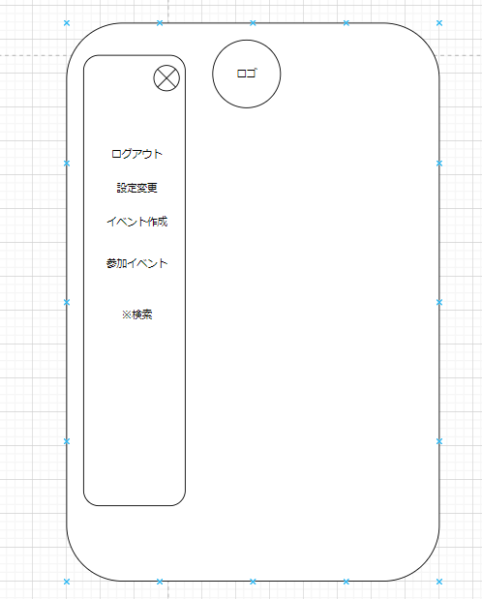

 | 機能設計
 |  | ①ログインボタン押下
 |  |  | ボタン押下時、以下のエラーチェックを行う。
 |  |  | 1.メールアドレスが入力されていない。
 |  |  |  | 「メールアドレスを入力してください。」エラーを表示する。
 |  |  | 2.パスワードが入力されていない。
 |  |  |  | 「パスワードを入力してください。」エラーを表示する。

 |  |  | 上記エラーが無い場合、以下のパスワードチェックを行う。
 |  |  | 1.パスワードをハッシュ化する。
 |  |  | 2.メールアドレスとハッシュ化したパスワードを用いてusersテーブルを検索し、1件ヒットするかどうかをチェックする。

 |  |  | 上記チェックにて、1件ヒットした場合はユーザーIDをセッションに代入し「TOP」画面に遷移する。
 |  |  | 1件ヒットでない場合、本画面のメッセージエリアに「メールアドレスまたはパスワードに誤りがあります」と表示する。

 |  | ②「初めての方はこちら」遷移
 |  |  | リンクに飛ぶ

 |  | ③「パスワードお忘れですか」遷移
 |  |  | リンクに飛ぶ

 | 項目定義書

 | No |  | 物理名 |  | 論理名 |  | 画面型 | データ型(Java) | min | max | DBテーブル | DBカラム | 備考
 |  | 1 | mailAddress |  | メールアドレス |  | text | String |  |  | user | mail_address
 |  | 2 | password |  | パスワード |  | text | String |  |  | user | password
 |  | 3 | loginButton |  | ログインボタン |  | button
 |  | 4 | message |  | メッセージエリア |  | div | String
 |  | 5 | /sign-up |  | 新規登録リンク |  | a
 |  | 6 | /password-reset |  | パスワードリセットリンク |  | a

